Sheet1
ShenZhen Century Joint Innovation Technology Co., Ltd
深 圳 市 世 纪 联 合 创 新 科 技 有 限 公 司
蓝牙音频功放板接口定义
版本：初版 制作：王辉 日期：20230313
一：高音喇叭连接器
2501WV-XXZK 立式插件 2.5MM 8PIN
PIN序号： | PIN定义 | 功能描述 | 电压 | 备注 | 用4PIN图片示意
1 | SPK_L1+ | 高音喇叭1左声道正极 |  | 15W | 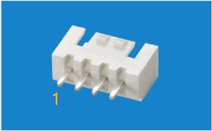
2 | SPK_L1- | 高音喇叭1左声道负极
3 | SPK_R1+ | 高音喇叭1右声道正极 |  | 15W
4 | SPK_R1- | 高音喇叭1右声道负极
5 | SPK_L2+ | 高音喇叭2左声道正极 |  | 15W
6 | SPK_L2- | 高音喇叭2左声道负极
7 | SPK_R2+ | 高音喇叭2右声道正极 |  | 15W
8 | SPK_R2- | 高音喇叭2右声道负极

二：低音喇叭连接器
2501WV-XXZK 立式插件 2.5MM 2PIN
PIN序号： | PIN定义 | 功能描述 | 电压 | 备注 | 用2PIN图片示意
1 | SPK+ | 低音喇叭输出正极 |  | 20W | 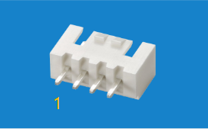
2 | SPK- | 低音喇叭输出负极

三：功放板输入端音频信号连接器

PIN序号： | PIN定义 | 功能描述 | 电压 | 备注 | 图片
1 | L | L左声道输入 |  |  | 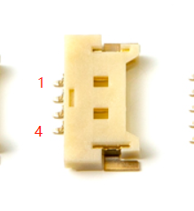
2 | R | R右声道输入
3 | GND | GND
4 | MUTE_IO | 功放MUTE信号 | 3.3V | 高有效，检测到高定平MUTE功放，注意上电状态及播放暂停控制后的POP音

四：触摸按键连接器
1.25MM 贴片立式连接器，PIN定义及PIN数供应商自己定义，要求三个触摸按键， 按键1带白色指示灯：（亮，灭，闪） 按键2无灯（音量+） 按键3无灯（音量-）
PIN序号： | PIN定义 | 功能描述 | 电压 | 备注 | 4PIN图片示意
1 | VDD |  |  |  | 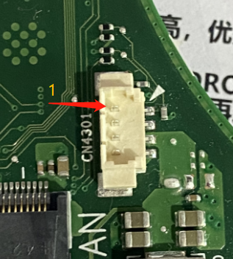
2 | GND
3 | I2C_SCL
4 | I2C_SDA
5 | INT
6 | LED_IO |  |  | 蓝牙键未开启，LED不亮 蓝牙搜索中： LED闪烁白灯180S 蓝牙配对成功：亮白灯

五：功放供电通讯连接器
3.0MM 2*7P 直针线对板连接器 （兼容立式卧式双layout，默认立式）
PIN序号： | PIN定义 | 功能描述 | 电压 | 备注 | 用16PIN图片示意
1 | VDD | 功放板供电VDD PIN |  | DC供电模式，19.5V 9.23A 电池供电模式：14.4-16.8V 7A | 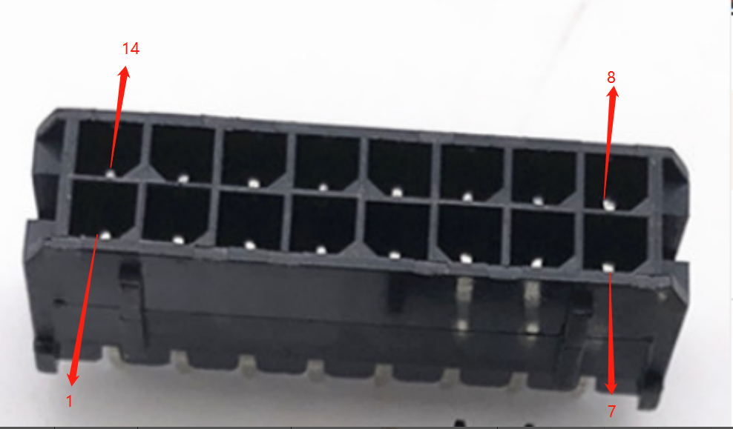
2 | VDD | 功放板供电VDD PIN
3 | VDD | 功放板供电VDD PIN
4 | VDD | 功放板供电VDD PIN
5 | VDD | 功放板供电VDD PIN
6 | GND | GND
7 | GND | GND
8 | GND | GND |  |  | 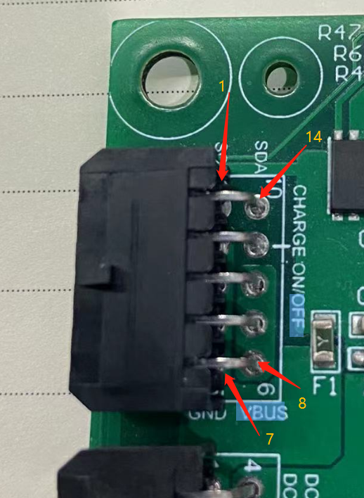
9 | GND | GND
10 | GND | GND
11 | UART_TX | 串口TX信号/I2C_CLK | 3.3V | 默认UART,可以通过跳电阻切换成I2C
12 | UART_RX | 串口RX信号/I2C_DATA | 3.3V
13 | GPIO_1 | GPIO1 | 3.3V | 检测到高电平，蓝牙音箱开始工作，
14 | GPIO_2 | 预留GPIO2 | 3.3V | 工作状态下，蓝牙键按下，给出高电平

六：蓝牙天线连接器，兼容板载天线
IPEX天线座 BWU,FL-IPEX1 兼容板载蓝牙天线
 |  |  |  |  | 